Sheet1
2020/9/9プログラム作成部分作業まとめ
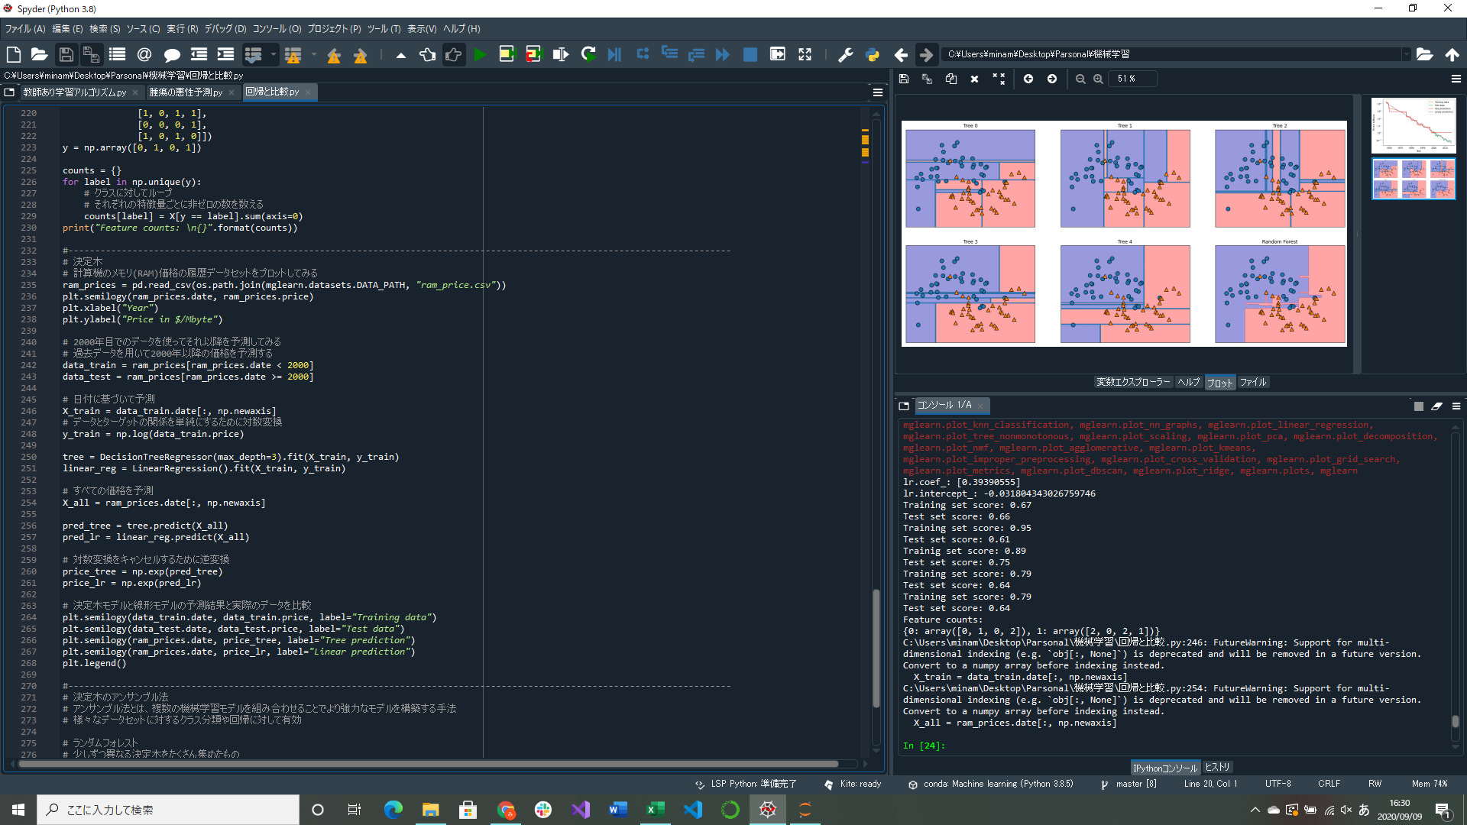


計算機のメモリ(RAM)価格の履歴データセットを使って決定木による回帰実装
決定木のアンサンブル法のランダムフォレスト解析実装(途中)
→ランダムフォレストは個々の決定木は比較的うまく予測できているが一部データに対して過剰適合してしまっているという考えに基づく
→それぞれ異なった方向に過剰適合している決定木をたくさん作ってその結果の平均を取れば過剰適合の割合を減らせる
アンサンブル法は複数のモデルを組み合わせることでより強力なモデルを構築する方式

・アンサンブル法のイメージ(ものすごく簡単に)
線形モデル(SVC)：A
ロジスティック回帰：B
決定木：A

 |  | 多数決の結果Aで！

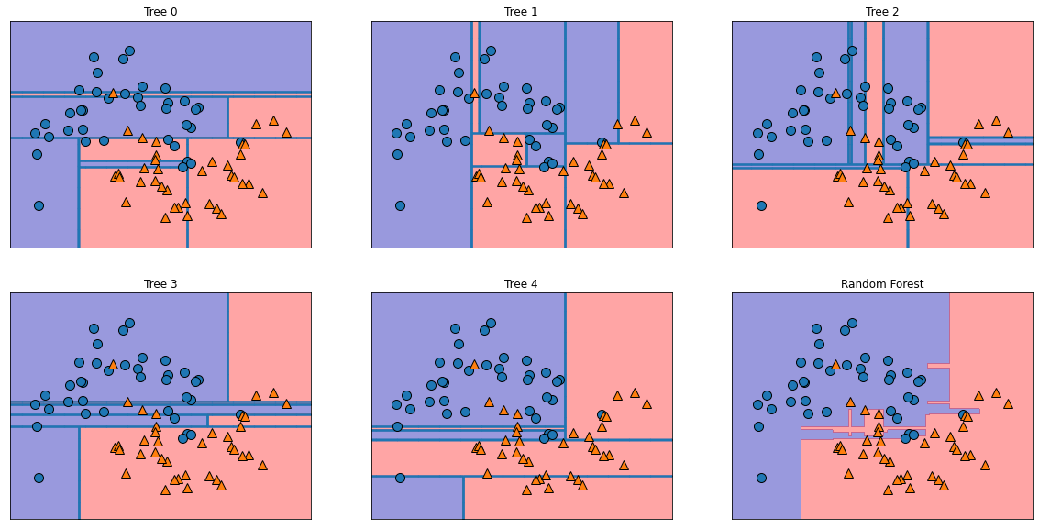
 | ↑各モデルの判断結果

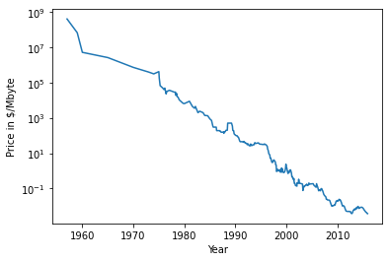
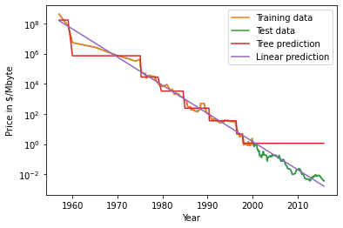

↑メモリ(RAM)価格の推移、対数スケールでプロットされている |  |  | ↑RAM価格データに対する線形回帰モデルの予測と決定木モデルの予測の比較
対数でプロットすると直線のようになり予測がしやすくなる |  |  | 決定木は訓練データにない領域に対して新しい答えを作り出すことができない

 |  |  |  | ↑5つのランダム化された決定木による決定境界とそれらを平均して得られた(ランダムフォレスト)決定境界
 |  |  |  | 5つの決定木が学習した決定境界はそれぞれ一部の点の分類に失敗しているが、
 |  |  |  | ランダムフォレストは過剰適合が少なく、直観に合致した決定境界を描いている

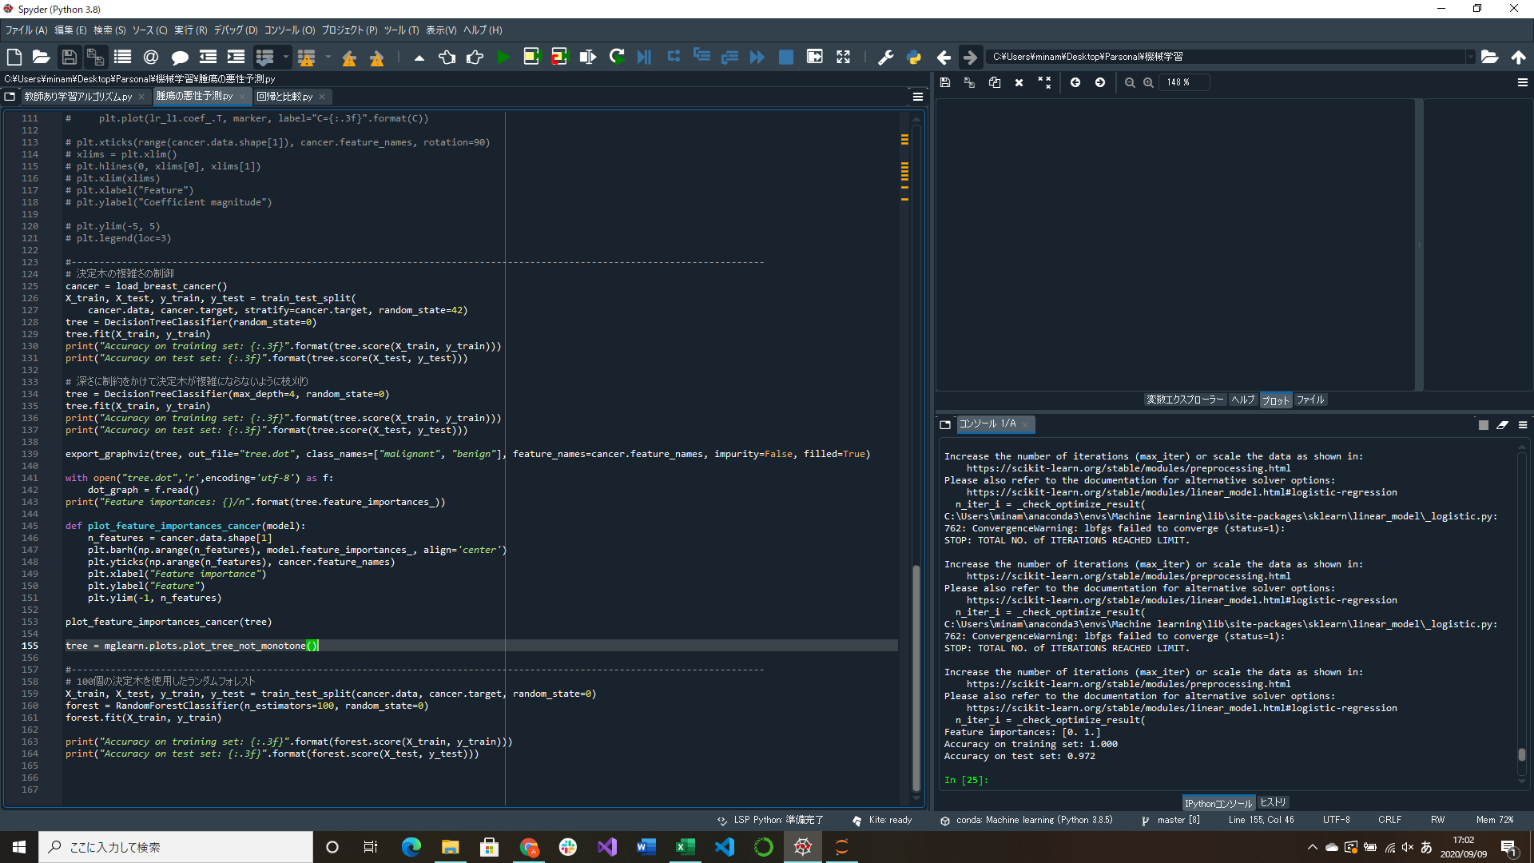

特にパラメータ調整をしていないのに97%の精度を示している
今まで予測した線形モデルや個別の決定木より高い

腫瘍データを用いたランダムフォレストの適用(途中)

